Nomenclature
MUR SOLAIRE (N)
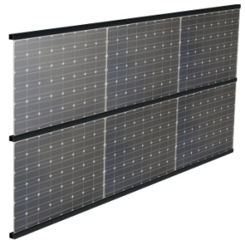
CLIENT :
Date : |  | 2018-01-08
Largeur panneau x |  | 1600mm
Epaisseur panneau |  | 6mm
Nbr de panneaux X |  | 2
Nbr de panneaux Y |  | 2
Nbr de panneaux |  | 4

Type | Nbr | Dimension | Ref | Désignation
Profil | 3 | 3210 mm | PPV38 + JO24B(x2) | Profil horizontal secondaire L
Profil | 3 | 3210 mm | PPV08+JO31(x2) | Piéce couvercle + vis
Visserie | 63 |  | DIN7504K st5,5x38 | Vis autoforeuse fixation couvercle

 |  |  |  | Structure pour pose sur panne horizontale 50x50mm ou equivalente.
 |  |  |  | Fixation des pannes horizontale non fourni
 |  |  |  | Abergement à définir suivant chantier

